Trang_tính1
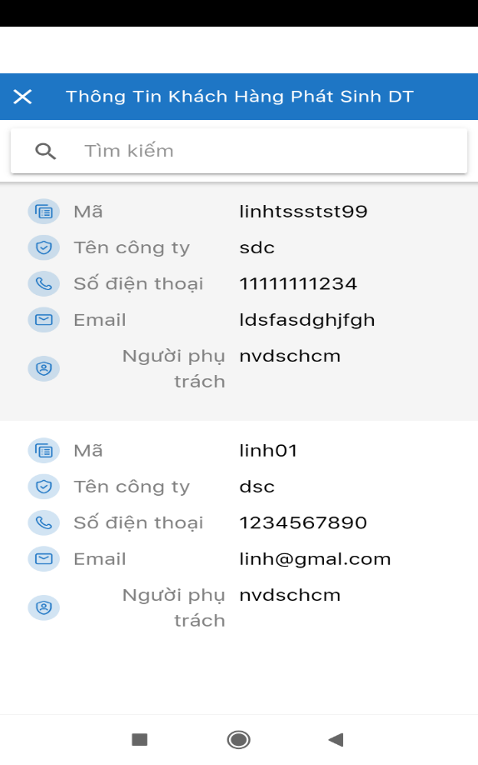

1 | Thêm phần xem chi tiết ở Khách hàng có phát sinh doanh thu:

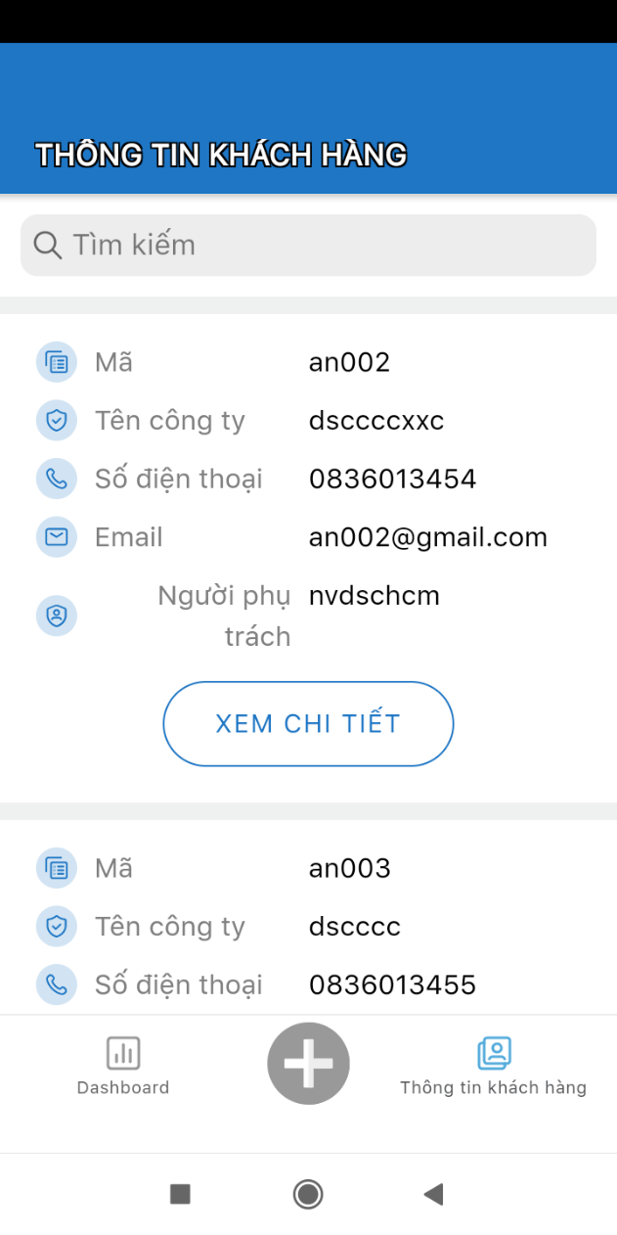
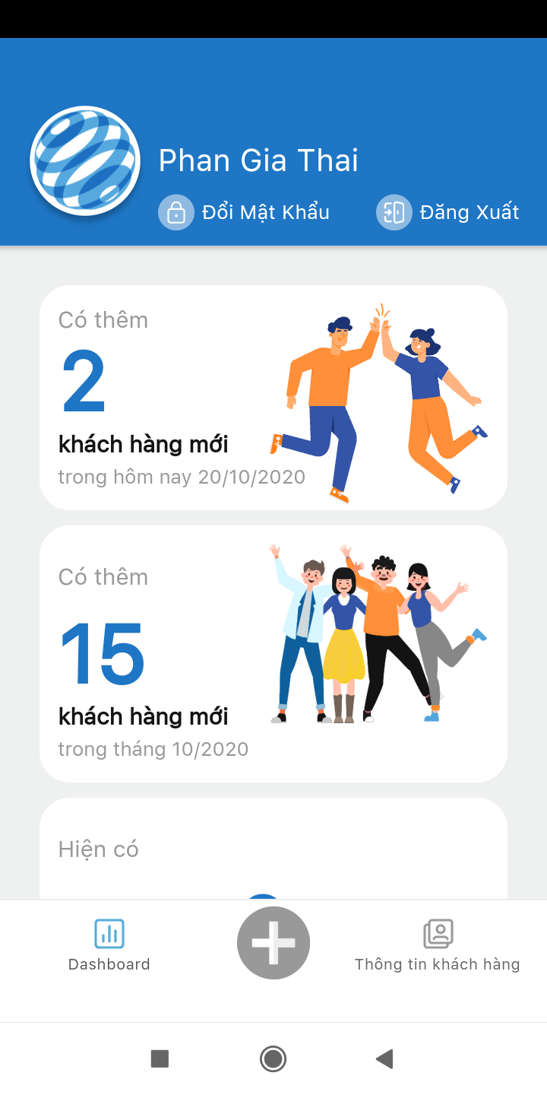


2 | Chỉnh sửa lề đầu trang (phần màu xanh)

 | (Cả dashboard và Xem chi tếtg)

 |  |  | Nhỏ lại | Nhỏ lại | Đẩy lên trên

3 | Tạo KH từ app -> trên CRM: cột Ngày sử dụng ko hiển thị (hiển thị popup xem + cột Ngày sử dụng), trên app: xem chi tiết ko hiển thị ngày sử dụng

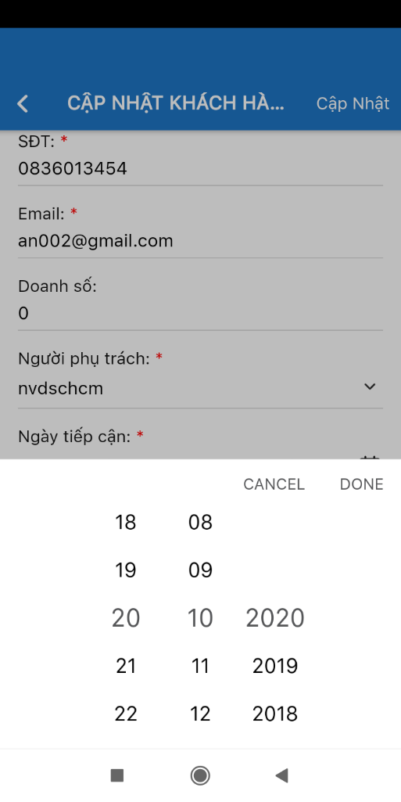
4 | Load năm khi load lịch: Giới hạn các năm trước 2020 và bổ sung thêm các năm sau 2020

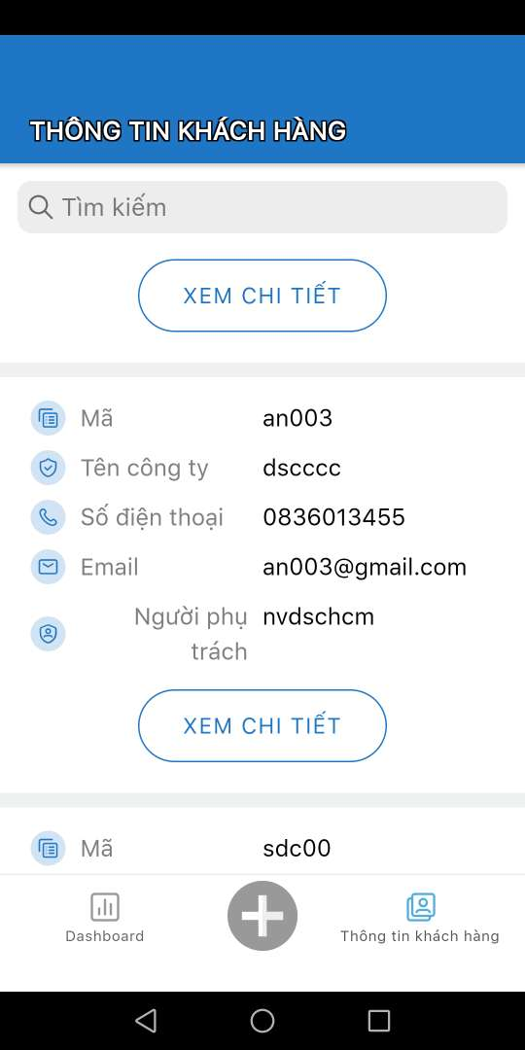
 | 5 | thông tin ko update sau khi thay đổi trên crm
 |  | (xem chi tiết thì có update mới)

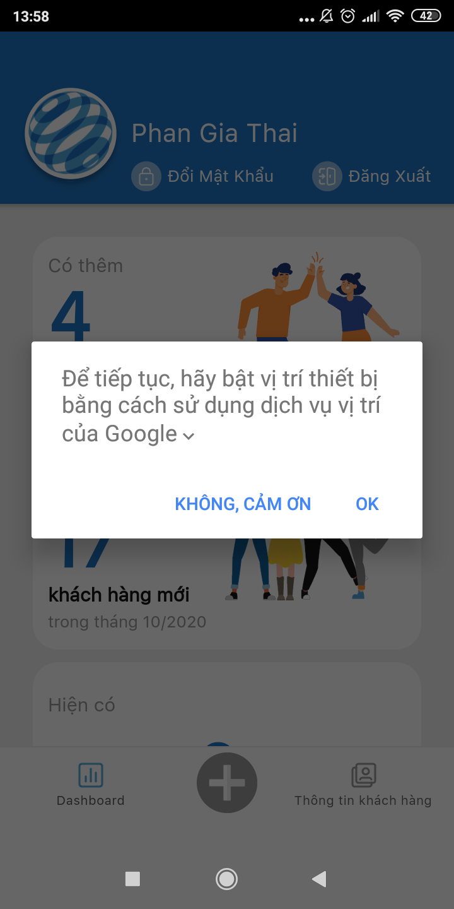
 |  | 6. App không yêu cầu quyền vị trí

